HD (31.10.2018)
RFQ PART LIST

Customer : Polaris |  |  |  |  |  |  | Sent date: July, 31th.2019
No. | Drawing No. | Material | Description | Annual q'ty (pcs/year) |  | Drawing status |  | Require feedback date | Note
 |  |  |  |  |  | Yes | No
1 | 418011 – 5143294 | DIN 939 STUD – 8.8 Zink Black (LK tiêu chuẩn) | STUD M6 | 14,000 | PCS |  | V | 5-Aug-2019 | 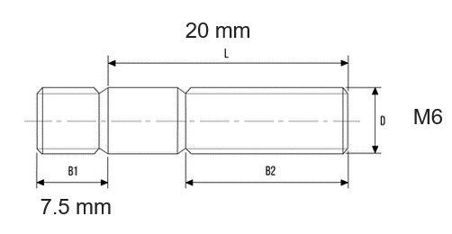

 |  | KD |  |  |  |  | Thu mua
 |  | Người gửi | Phê duyệt |  |  |  | Người nhận |  | Ngày nhận

